Sheet1
处理日期 | 客户名称 | 客户信息 | 客户问题 | 询盘商品 | 商品名字 | 商品类别 | 同款推荐 | 是否下单 | 下单日期 | 备注
2019-01-05 | Mohsen Haddad | Beds,Girls Jackets,Messenger Bags,Living Room Sofas,Towel,Mobile Phone Holders,Data Cables,Girls&#39; Skirts,Girls Clothing Sets,Boys Sleepwear | 要高质量产品，材料polyster |  | Custom Print Polyester Lycra Spandex Tights Plus Size Slim Fit Pants Supper Buttery Soft Brushed Plain Basic Leggings For Women |  |  |  |  | 1/9号已经再次联系过。推荐了几款裤子和tops给他。客户回复说，下周订一些样品
2019-01-05 | Anthony Aveta | Women&#39;s Panties,Fitness &amp; Yoga Wear,Dress Shoes,Diecast Toys,Womens Leggings,Mouse Pads,Women&#39;s Sleepwear,Swimwear &amp; Beachwear,Calendar,Stockings |  | 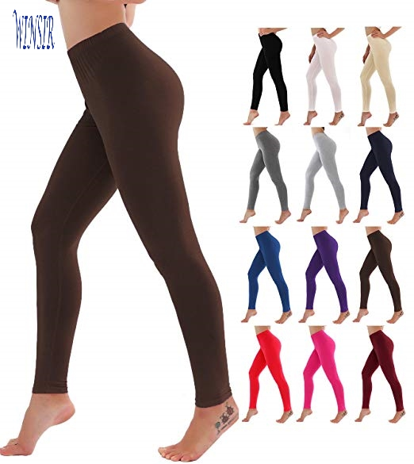 | Low Price Wholesale Solid Colors 4 Way Stretch High Waisted Butt Lift Super Buttery Soft Leggings For Women |  |  |  |  | 1/9号已经再次联系过。
2019-01-05 | VVIPSONS Official | Men&#39;s Hoodies &amp; Sweatshirts,Metal Crafts,Necklaces,Crystal Crafts,Training &amp; Jogging Wear,Men&#39;s Suits,Fitness &amp; Yoga Wear,Wristwatches,Pendants &amp; Charms,Handbags |  |  | Sports Wear Clothes Sexy Gym Tights yoga pants Butt lift Bi Color Polyester Spandex V Cut Shape Scrunch butt Leggings for Women |  |  |  |  | 联系了一次（这个人买40件，一定要加Logo，做不了）
2019-01-05 | Lah Thomas | Fitness &amp; Yoga Wear,Training &amp; Jogging Wear,Women&#39;s Shorts,Women&#39;s Blouses &amp; Shirts,Casual Dresses,Women&#39;s Pants &amp; Trousers,Women&#39;s Hoodies &amp; Sweatshirts,Womens Leggings,Women&#39;s Tank Tops,Women&#39;s Jackets |  | 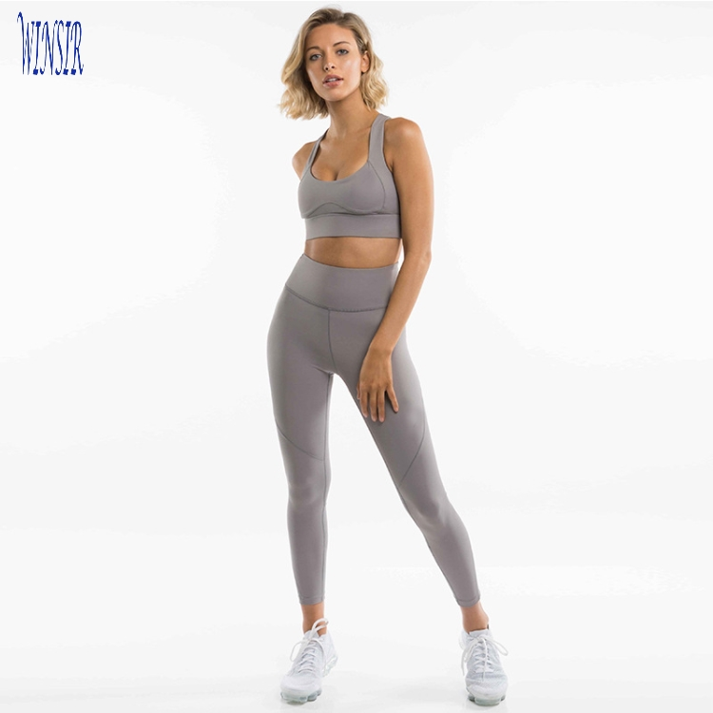 | Wholesales 2018 Women Polyester Spandex Fitness Workout Set Clothing Sportswear Active Wear Crop top and legging sets |  |  |  |  | 想先买样品，要加logo。已回复他最好不加logo，在样品上。
2019-01-07 | melissa burgess |  |  |  |  |  |  |  |  | 询了好几个商品，不会一起下单。1/9号又联系了一次。现在没有订单
2019-01-07 | Alphonse Duong |  |  | 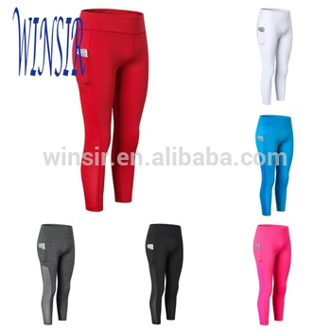 | Women high Waisted Plus Size 85 polyester 15 spandex Compression Workout Yoga Pants Leggings With Mesh Hidden Side Out Pockets |  |  |  |  | 想买样品
2019-01-07 | Project Wolf | 报价来的 |  | 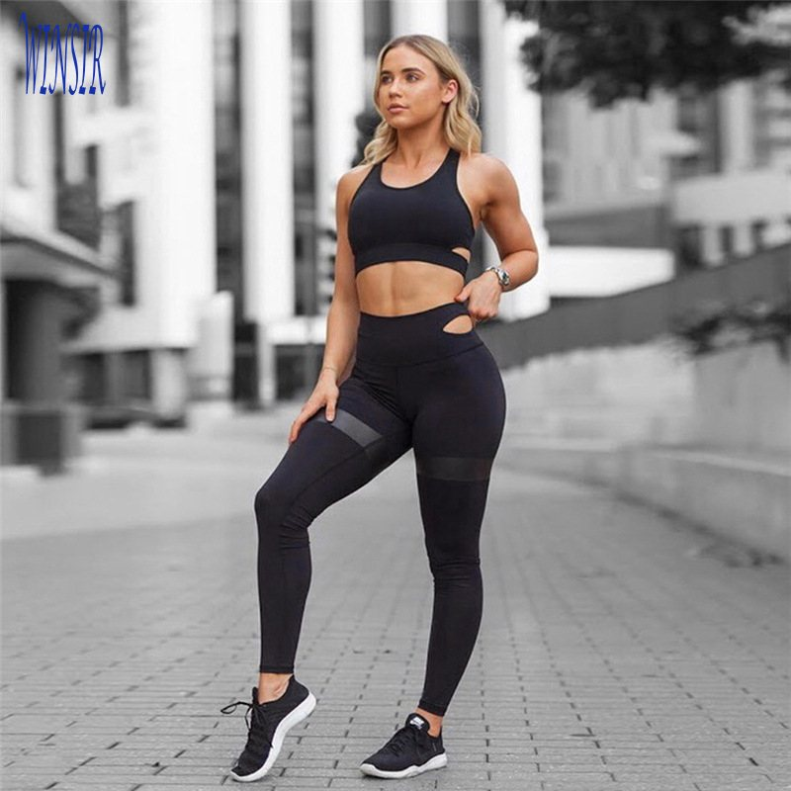 |  |  |  |  |  | 1月8号，发了订单给他
2019-01-07 | Sonny Schwalger |  |  | 很多款，询盘里自己搜 |  |  |  |  |  | 想买样品
2019-01-08 | Tinny Colin |  |  |  |  |  |  |  |  | 说周末买
2019-01-08 | Antonio Torres | wolf |  |  |  |  |  |  |  | 要买两款样品
2019-01-08 | ishmael saruk |  |  |  |  |  |  |  |  | 2周后再买
2019-01-09 | Tugs-Oyun Davaadorj |  |  |  |  |  |  |  |  | 这个客户还可以聊了很多
2019-01-09 | Jurrian Bouweriks |  |  |  |  |  |  |  |  | 在找供应商，先联系了我们，又发了rfq
2019-01-09 | Michael Lieberman |  |  |  |  |  |  |  |  | 25卖他样品
2019-01-09 | sirena forrest |  |  |  |  |  |  |  |  | 对泡泡裤感兴趣
2019-01-09 | Tugs-Oyun Davaadorj |  |  |  |  |  |  |  |  | 要买1件样品，后续要买100件
2019-01-09 | Christian McDonald
2019-01-09 | Andre Albanna |  |  |  |  |  |  |  |  | 这个客户收到样品了。觉得布料太thin
2019-01-09 | zillah |  |  |  |  |  |  |  |  | 到处询价。5年免费会员，已经是12个店铺的客户了。可以跟一下
2019-01-09 | cecilia ruiz |  |  |  |  |  |  |  |  | 买了88件泡泡裤。等货到了，问问他
2019-01-11 | Anel Tulegenova |  |  |  |  |  |  |  |  | 在广州的外国人，好像是嫌运费贵了
2019-01-11 | maries rebucas |  |  |  |  |  |  |  |  | 问买样品多少钱，到hk
2019-01-11 | Lady Luxury |  |  |  |  |  |  |  |  | 买了样品
2019-01-11 | derek nguyen |  |  |  |  |  |  |  |  | 买了样品
2019-01-11 | Emily Jardine |  |  |  |  |  |  |  |  | 等他发尺码表
2019-01-11 | Chanel Lewis |  |  |  |  |  |  |  |  | 要买50套，量少了
2019-01-11 | Trade House Kazakhstan Export & Import |  |  |  |  |  |  |  |  | 阿塞拜疆的，非要邮件交流
2019-01-11 | Lauren C
2019-01-11 | Margaret m |  |  |  |  |  |  |  |  | 想买大码的，但是没有。
2019-01-11 | irina |  |  |  |  |  |  |  |  | 拿到样品了，感觉腰部不舒服
2019-01-11 | Harry Tony |  |  |  |  |  |  |  |  | 群发询价，要邮件交流
2019-01-11 | Nitin Chouhan |  |  |  |  |  |  |  |  | 印度鬼，跟了没回
2019-01-11 | Sonny Schwalger |  |  |  |  |  |  |  |  | 询了很多商品，然后不回复（应该不会买了）
2019-01-11 | Jurrian Bouweriks |  |  |  |  |  |  |  |  | 应该是有订单的，但是做不下来
2019-01-11 | Stephanie Foster |  |  |  |  |  |  |  |  | 要买样品
2019-01-11 | RACHEL RAUS |  |  |  |  |  |  |  |  | 听着好像不想买了
2019-01-12 | DeNarrio Singleton |  |  |  |  |  |  |  |  | 买样品，发了很多图片
2019-01-12 | Maria Cabading Popov |  |  |  |  |  |  |  |  | 买bra
2019-01-12 | Sam Brown |  |  |  |  |  |  |  |  | 买裤子
2019-01-12 | Jurrian Bouweriks |  |  |  |  |  |  |  |  | 裤子
2019-01-12 |  |  |  |  |  |  |  |  |  | 定做一些裤子
2019-01-12 | Heagan Nando
2019-01-12 | DeNarrio Singleton
2019-01-14 | Sam Brown
2019-01-14 | Habibah Bell |  |  |  |  |  |  |  |  | 定做衣服，发了尺码表。要做500件
2019-01-14 | Chris Yoon |  |  |  |  |  |  |  |  | pu裤子，要shorts。询盘之后没回
2019-01-14 | lisaportolan NA |  |  |  |  |  |  |  |  | 询盘之后没回
2019-01-14 | Jay Akponojivi |  |  |  |  |  |  |  |  | 询盘之后没回
2019-01-14 | padmaja bhaskaruni |  |  |  |  |  |  |  |  | 询盘之后没回

